상품제안서
보온물주머니 찜질주머니 보온주머니 물주머니커버 손난로 방한용품 | 상품코드: F29709

 |  |  |  |  |  |  | 02-412-0044 | www.easy1.co.kr
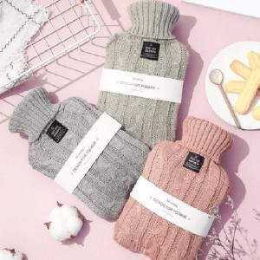

【상세/제작정보】 | 인쇄및 포장 별도 문의.

【인쇄/포장옵션】 | / 포장불가능

【공급단가】 | 수량 | 50~ | 100~ | 500~ | 1,000~ | 2,000~
*VAT별도 | 단가 | 9,870원 | 9,710원 | 9,480원 | 9,240원 | 9,080원

【상품 URL】 | http://www.easy1.co.kr/src/goods_detail.php?gdno=29709

